EC2
1，EC2 为实例提供以下购买选项
 | 按需实例：您只需要按小时支付使用实例的费用，无需长期购买或预付款。
 | SavingsPlans：可以通过承诺在 1 年或 3 年期限内保持一致的使用量（以美元/小时为单位）来降低您的 Amazon EC2 成本。
 | 预留实例：可以通过承诺在 1 年或 3 年期限内提供特定的实例配置（包括实例类型和区域）来降低您的 Amazon EC2 成本。
 | Spot 实例：请求未使用的 EC2 实例，这可能会显著降低您的 Amazon EC2 成本。
 | 专用主机：专用主机是指专供您使用的物理 EC2 服务器。可按需购买（按小时），可作为预留实例购买，与按需实例的价格相比，最多可以节省 70% 的成本。
 | 按每秒计费：如果您管理的实例没有运行时间规律，例如开发/测试、数据处理、分析、批处理和游戏应用程序，则可以从这种计费方式中受益。

2，基本基础设施
 | Amazon 系统映像和实例
 | 区域和可用区
 | 存储
 | 根设备卷
 | 网络和安全性
 | AWS Identity and Access Management
 | Windows Server 与 Amazon EC2 Windows 实例之间的区别
 | 设计您的应用程序以在 Amazon EC2 Windows 实例上运行

3，AMI
 | 您的 Windows 实例会一直运行，直到您停止或终止运行或者实例失败为止。如果实例失败了，您可以从 AMI 启动一个新实例。
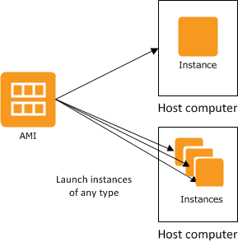

4，区域和可用区
 | EC2 可用于不同区域。通过在不同区域启动实例，您可以将您的应用程序设计为更接近特定客户或满足法律或其他要求。
 | 每个区域包含多个称为可用区 的不同位置。每个可用区都被设计成不受其他可用区故障的影响，并提供低价、低延迟的网络连接，以连接到同一区域的其他可用区。通过启动独立可用区内的实例，
 | 您可以保护您的应用程序不受单一位置故障的影响。
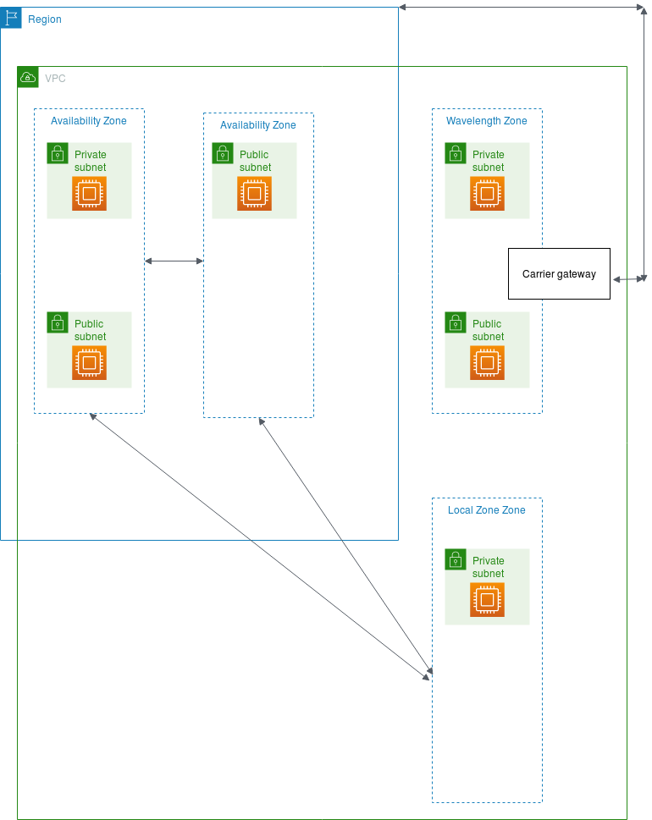

5，EC2 为您提供以下存储选择
 | EBS，EC2 实例存储，S3
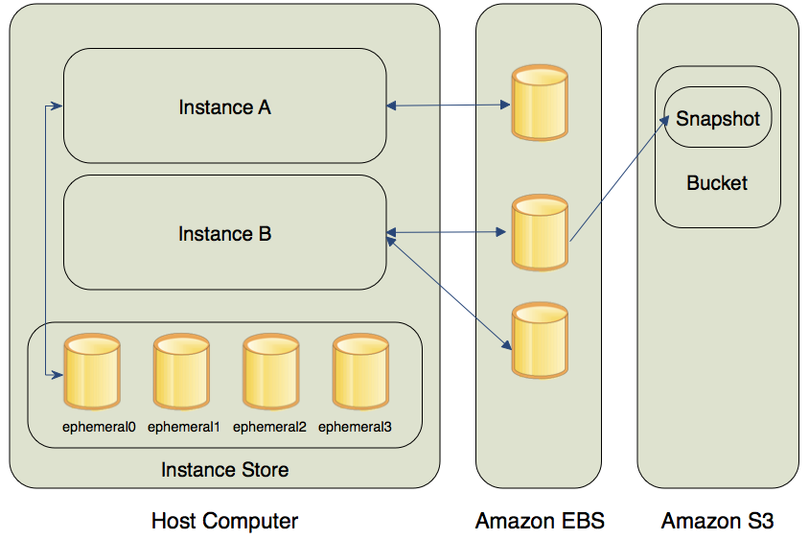

 | EBS 为您的实例提供持久的数据块级存储
 |  | 对于那些需要建立数据库、文件系统或可访问原始数据块级存储的应用程序来说，Amazon EBS 是特别合适的。
 |  | 您可以将多个卷附加到一个实例。同时，为保留您的数据的备份副本，您可以创建 EBS 卷的快照，该快照存储在 Amazon S3 中。您可以从该快照创建一个新的 Amazon EBS 卷，并把它附加到另一个实例。
 |  | 您也可以从实例中分离一个卷，并把它附加到另一个实例
 | 实例存储 为您的实例提供临时性块级存储
 |  | 当连接的实例被停止或终止时，实例存储卷上的数据不再保留
 | S3 是一种面向 Internet 的存储服务
 |  | 它提供了一个简单的 Web 服务接口，使您能够在网络上的任何地方存储和检索任意数量的数据。
 | 根设备卷
 |  | 当您启动一个实例时，根设备卷 包含用于启动该实例的映像。当您启动 Windows 实例时，系统会从 EBS 快照创建根 EBS 卷并将其附加到实例。
 |  | 默认情况下，当实例终止时，将删除根卷 (DeleteOnTermination 属性为 true)。当您启动实例时，可以使用控制台更改 DeleteOnTermination 属性。要对现有实例更改此属性，您必须使用命令行。
 |  | 可以使用控制台在启动时将实例的根设备卷更改为持久保留

6，网络和安全性
 | 默认情况下，只有在默认 VPC 中启动的实例才会分配到公有 IPv4 地址。在非默认 VPC 中启动的实例必须在启动时特别分配一个公有 IPv4 地址，否则您必须修改您子网的默认公有 IPv4 寻址行为。
 | 您可以使用安全组来控制您的实例的访问权限。

7，IAM
 | 使用IAM，可以
 |  | 在您的 AWS 账户下创建用户和组
 |  | 为您的 AWS 账户下的每个用户分配唯一的安全凭证
 |  | 控制每个用户使用 AWS 资源执行任务的权限
 |  | 允许另一 AWS 账户的用户共享 AWS 资源
 |  | 创建 AWS 账户角色并定义可以担任这些角色的用户或服务
 |  | 借助企业的现有身份验证，授予使用 AWS 资源执行任务的权限
 |  | 通过将 IAM 与 Amazon EC2 配合使用，您可以控制组织中的用户能否使用特定的 Amazon EC2 API 操作执行任务，以及他们能否使用特定的 AWS 资源。

下表介绍了 Windows Server 与 Amazon EC2 Windows 实例之间的一些主要区别。
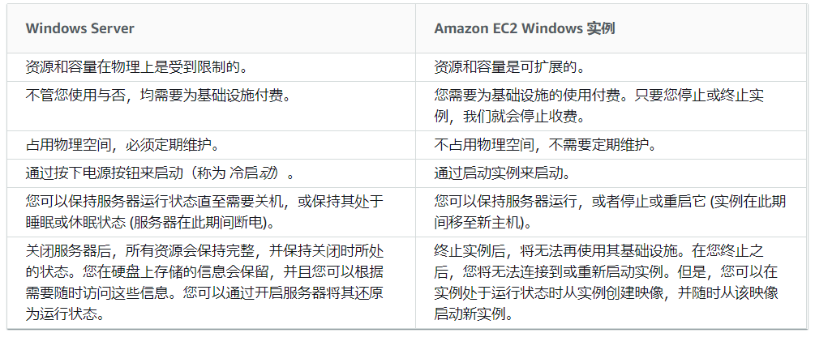

对于 Amazon EC2，对故障和断电的设计是架构的重要组成部分。与任何可扩展的冗余系统一样，您系统的架构应该考虑计算、网络和存储故障。您必须在自己的应用程序内构建可处理各种故障的机制
Amazon EC2 基础设施是可编程的，您可以使用脚本自动处理部署流程、安装和配置软件及应用程序，以及引导您的虚拟服务器。

请注意，如果您计划在多个区域中启动实例，则需要在每个区域中创建密钥对
如果您计划在多个区域中启动实例，则需要在每个区域中创建安全组。

EC2即使实例处于闲置状态也要计费。

可以配置 CloudWatch 警报以在您的使用量超出免费套餐时向您发出通知

AWS Trusted Advisor 最佳实践检查表
 | 利用 Trusted Advisor 让 Amazon EC2 Windows 的更新程度与 AWS 提供的 Windows 驱动程序保持一致。

使用 SNS 主题接收新驱动程序版本的更新。

AWS 每月发布新的 Windows AMI，其中包含最新的操作系统补丁、驱动程序和启动代理。您应该在启动新实例或构建自己的自定义映像时利用最新的 AMI。

AWS 中的 Windows 实例应遵循以下高级最佳实践：
 | 最小访问权限
 | 最小权限
 | 配置管理
 | 更改管理
 | 审计日志

对操作系统与您的数据分别使用单独的 Amazon EBS 卷。确保含有您数据的卷可在实例终止后保留。

使用 Amazon EBS 快照定期备份您的 EBS 卷，并从您的实例创建 Amazon 系统映像 (AMI)，以便保存配置以作为启动未来实例的模板。

跨多个可用区部署应用程序的关键组件，并适当地复制数据。

使用完 AMI 之后，可以取消注册它。取消注册 AMI 之后，便无法将其用于启动新实例。从 AMI 启动的现有实例不受影响。

当您从 Windows AMI 启动实例时，Windows 实例的根设备是一个 Amazon EBS 卷。Windows AMI 不支持根设备的实例存储。

可以订阅 Windows AMI 通知

